Sheet1
Data | 红字部分为我看到的SOTA
R1 : analogy recognization ability and emapthy relationship
 | analogy ability |  | Emapthy(interaction only) |  |  | Emapthy(with tags, more information)
 | far analogy acc | near analogy acc | BLEU-2 | ROUGE-L | Cosine Similarity | BLEU-2 | ROUGE-L | Cosine Similarity
Qwen3 | 0.5833 | 0.75 | 7.46E-155 | 0.086956516824 | 0.2089087069 | 4.60E-155 | 0.083333328889 | 0.45982295275
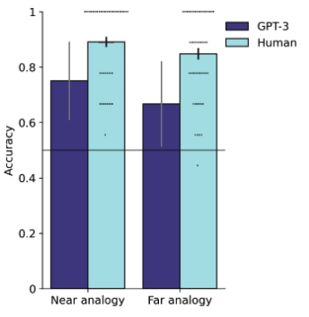
Llama3 | 0.5556 | 0.6389 | 5.64E-155 | 0.13793102996 | 0.13906112313 | 0.038889609074 | 0.065573766622 | 0.3958619833
数据分析说明： | Figure 1.1效果类似右侧，其中GPT-3对应Qwen3， Human对应Llama3，

 | 图或表1.2 算 qwen3 和llama3 两个模型上，2个 analogy和emapthy 几项指标的关系（相关or其他？想要表达的目的是：算出来analogy和2个empathy里正相关，Analogy identification高，empathy output也更好，同时，当有more meaningful info时，可以更好地调用模型能力，产生更好的empathy。

R2 : analogy prompt number and its influence on the empathy performance

 |  |  | BLEU-2 | ROUGE-L | Cosine Similarity
qwen3 | interaction only | recall 1 analogy | 2.56E-155 | 0.027777773333 | 0.26041138172
 |  | recall 2 analogy | 3.08E-155 | 0.075471694411 | 0.060054372996
 |  | recall 3 analogy | 0.14201552554 | 0.1454545405 | 0.37020087242
 |  | recall 4 analogy | 5.64E-155 | 0.095238090964 | 0.37173163891
 |  | recall 5 analogy | 1.95E-155 | 0.096774189069 | 0.18763509393
 | more infor | recall 1 analogy | 0.023279432715 | 0.088495571775 | 0.13250659406
 |  | recall 2 analogy | 0.058321184352 | 0.099999995356 | 0.47377604246
 |  | recall 3 analogy | 0.035081752651 | 0.093567248965 | 0.49366080761
 |  | recall 4 analogy | 0.025141822758 | 0.086956519312 | 0.3152230382
 |  | recall 5 analogy | 3.75E-155 | 0.089552234057 | 0.36694246531
llama3 | interaction only | recall 1 analogy | 1.69E-155 | 0.12307691921 | 0.15156683326
 |  | recall 2 analogy | 4.7649591069E-155 | 0.042553187488 | 0.060054372996
 |  | recall 3 analogy | 4.00E-155 | 0.085106377999 | 0.37020087242
 |  | recall 4 analogy | 7.24E-155 | 0.24390243469 | 0.40084764361
 |  | recall 5 analogy | 6.22E-155 | 0.15384614886 | 0.3859564364
 | more infor | recall 1 analogy | 4.72E-155 | 0.11594202436 | 0.13366633654
 |  | recall 2 analogy | 0.031253815396 | 0.094117643222 | 0.21013216674
 |  | recall 3 analogy | 0.057142857143 | 0.062499995239 | 0.28874281049
 |  | recall 4 analogy | 0.079681907289 | 0.1904761862 | 0.45157125592
 |  | recall 5 analogy | 3.75E-155 | 0.089552234057 | 0.12573511899

 | 图2 interaction only/ more infor 两种情况下，随着 recall数量提升，两个模型在几个指标的变化如何。可参考右图，看看两个模型在interaction only/ more infor 两种情况下，趋势是啥样的。图要表达的意思是：随着recall数量的增加，不一定会带来更好的结果。对于qwen3当input info少的时候，3-4 个analogy prompt 可以有好结果，就是需要模型自己想更多；当input info 多了，2-3个analogy prompt就足矣。对于llama，外部信息是否有对他的影响不大 | 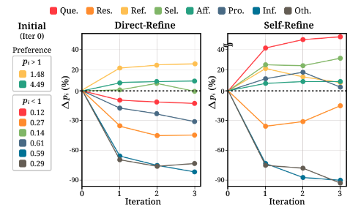

R3: BoT的帮助
 |  |  | BLEU-2 | ROUGE-L | Cosine Similarity | problem
qwen3 | test1 | use BoT | 4.40E-155 | 0.066666662022 | 0.11875554919
 | test1 | new Generate | 2.19E-155 | 0 | 0.35820037127 | breakup with partner
 | test2 | use BoT | n/a | n/a | n/a | ongoing depression
 | test2 | new Generate | 0.05095148671 | 0.20408162866 | 0.2727637291
 | test3 | use BoT | 0.13143133688 | 0.16666666173 | 0.25249314308 | ongoing depression
 | test3 | new Generate | 5.64E-155 | 0.11267605229 | 0.3959608674
 | test4 | use BoT | n/a | n/a | n/a | ongoing depression
 | test4 | new Generate | 4.40E-155 | 0.083333329583 | 0.16043104231
 | test5 | use BoT | 8.61E-155 | 0.14285713796 | 0.27907881141 | ongoing depression
 | test5 | new Generate | 3.64E-155 | 0.08955223517 | 0.55981612206
 | 娟请算一下这个值，然后填到后面同色部分 | use BoT AVE
 |  | new Generate AVE
llama3 | test1 | use BoT | n/a | n/a | n/a
 | test1 | new Generate | 3.83E-155 | 0.090909088131 | 0.37624591589
 | test2 | use BoT | 3.67E-155 | 0.19047618588 | 0.19809697568
 | test2 | new Generate | 0.08433490104 | 0.21818181318 | 0.20144636929
 | test3 | use BoT | 9.94E-156 | 0.1538461503 | 0.48573130369
 | test3 | new Generate | n/a | n/a | n/a
 | test4 | use BoT | 6.46E-155 | 0.1999999958 | 0.12333936989
 | test4 | new Generate | 3.28E-155 | 0.039999997888 | 0.482606709
 | test5 | use BoT | 4.82E-155 | 0.13333332836 | 0.27852985263
 | test5 | new Generate | n/a | n/a | n/a
 | 娟请算一下这个值，然后填到后面同色部分 | use BoT AVE
 |  | new Generate AVE

 | 图3 算qwen3/Llama3 在test 1-5中，use BoT/new generate的平均（或者是其他的什么，总之是作为一个baseline 指标），对比这两个数据在B-2， R-L，Cosin上的差异，N/A就是这一个test中没用BoT里的数据，娟你看着怎么算能够更好体现BoT带来的能力， 我目测BoT可以让模型更好地align with human，而且不仅是对于直接使用BoT的部分，对于全新生成的句子也有所增益。 数据分析的目标是，判断出BoT可以带来一些sota结果。

Strategy(first column) distribution in the different problem(first row) in ESConv
 | Ongoing_Depression | Job_Crisis | Breakup_with_Partner | Problems_with_Friends | Academic_Pressure
Question | 992 | 802 | 757 | 516 | 420
Restatement or Paraphrasing | 267 | 249 | 231 | 164 | 109
Reflection of feelings: | 387 | 295 | 304 | 199 | 149
Self-disclosure: | 466 | 371 | 303 | 203 | 200
Affirmation and Reassurance: | 802 | 607 | 586 | 336 | 324
Providing Suggestions: | 751 | 637 | 535 | 424 | 349
Information: | 330 | 292 | 181 | 149 | 132
Others: | 883 | 734 | 626 | 470 | 386

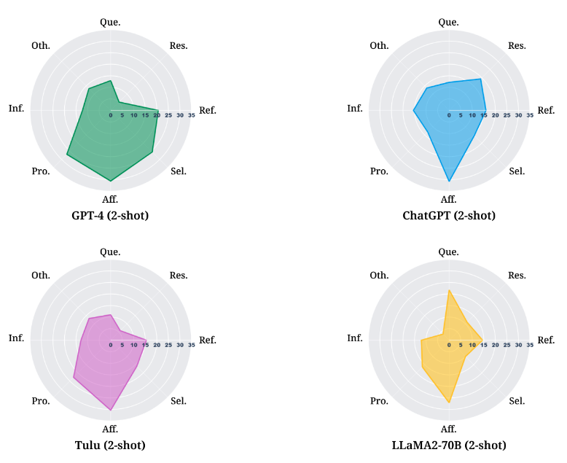
图：用类似右侧的图画出第一行5个problem中strategy的分布

Overview pic

 |  |  | BLEU-2 | ROUGE-L | Cosine Similarity
qwen3 | Internal | vanilla | 7.46E-155 | 0.086956516824 | 0.2089087069
 | Internal &External Interaction | interaction only | 0.14201552554 | 0.1454545405 | 0.37173163891
 |  | more infor | 0.058321184352 | 0.099999995356 | 0.49366080761
 | External | BoT help
 |  | new Generate
Llama3 | Internal | vanilla | 5.64E-155 | 0.13793102996 | 0.13906112313
 | Internal &External Interaction | interaction only | 7.2356533239E-155 | 0.24390243469 | 0.40084764361
 |  | more infor | 0.079681907289 | 0.1904761862 | 0.45157125592
 | External | BoT help
 |  | new Generate

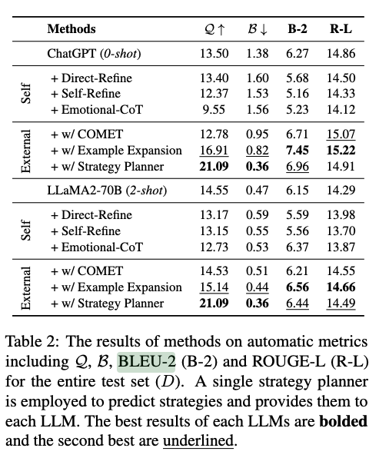
右图为别人研究里的数据，这个B-2和R-L我估计是直接用的类我们的结果4.40E-155里的 4.40？R-L就是把0.14285看成是14.28？总之是把我们的和他们的接起来，他们的self = 我们的interanal，娟把SOTA的像右图这样标出来，最好表现的加粗黑体；第二的下划线

 | cite: Can Large Language Models be Good Emotional Supporter? Mitigating Preference Bias on Emotional Support Conversation
 | link: https://arxiv.org/pdf/2402.13211

